ท่าฮ้อ แม่ลาว
 | โครงการสอบเทียบอาคารชลประทาน
 | สำนักบริหารจัดการน้ำและอุทกวิทยา กรมชลประทาน
 | (งบประมาณเงินทุนหมุนเวียนเพื่อการชลประทาน ปี 2558)

1 | ข้อมูลทางกายภาพ
 | 1.1 ข้อมูลระบบส่งน้ำที่ตั้งของอาคาร
 | - ข้อมูลทั่วไปของอาคาร |  | รางเทอัดน้ำท่าฮ้อ RMC |  |  |  | อาคาร
 | - โครงการ |  | โครงการส่งน้ำและบำรุงรักษา แม่ลาว
 | - ตำแหน่งที่ตั้ง กม. |  | 4+240 |  |  |  | คลองสายใหญ่
 | อำเภอ |  | พาน |  |  |  | จังหวัด | เชียงราย
 | - พิกัด |  | N 19º41'21.5'' |  | E 099º41'27.8''
 | - ลักษณะคลอง |  | ÿ คลองดิน |  | ÿ คลองดาดคอนกรีต

 | 1.2 ข้อมูลอาคาร
 | - ชื่ออาคาร
 | - ประเภทบาน ÿ ประตูระบายน้ำบานตรง (Sluice gate) |  |  |  |  | 2 | บาน
 |  |  | ขนาดบาน | กว้าง |  | 2.50 | เมตร
 |  |  |  | สูง |  | 3.00 | เมตร
 | - ระดับพื้น Inlet |  |  |  |  | - | เมตร (ร.ท.ก.)
 | - ระดับพื้น Outlet |  |  |  |  | - | เมตร (ร.ท.ก.)
 | - ระดับพื้นธรณีอาคาร |  |  |  |  | 0.00 | เมตร (ร.ส.ม.)
 | - ปริมาณน้ำไหลผ่านสูงสุด |  |  |  |  | - | ลูกบาศก์เมตร/วินาที
 | - รัศมีความโค้งของบาน (สำหรับบานโค้ง) |  |  |  |  | - | เมตร

 | 1.3 รูปภาพอาคารชลประทาน
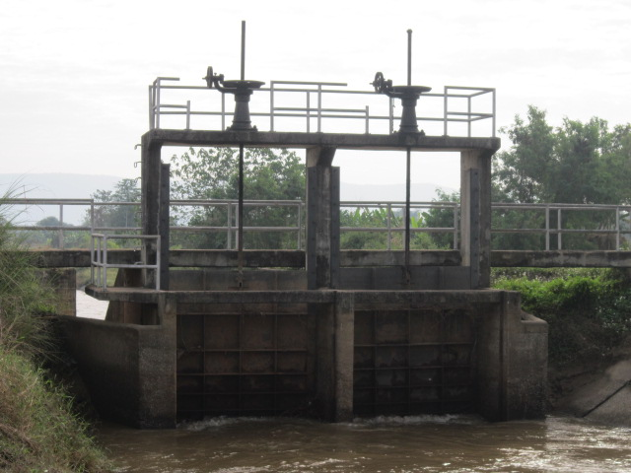

2 | ข้อมูลการสอบเทียบอาคารชลประทาน
 | ÿ ประตูระบายน้ำบานตรง (Sluice gate)
 | ÿ การไหลแบบอิสระ (Free flow)
 | สูตรการคำนวนสอบเทียบอาคาร

 | เมื่อ | Q = ปริมาณน้ำผ่านอาคาร (ลบ.ม./วินาที)
 |  | C = สัมประสิทธิ์ปริมาณน้ำเมื่อการไหลเป็นแบบอิสระ
 |  | L = ความกว้างของช่องประตูระบาย (เมตร)
 |  | Go = การเปิดบาน (เมตร)
 |  | H = ระดับน้ำด้านหน้าประตู - ระดับน้ำด้านท้ายประตู (เมตร)
 |  | g = ความเร่งเนื่องจากแรงโน้มถ่วง (เมตร/วินาที)

ที่ | ระดับน้ำ | ระดับ | H |  | ระยะเปิดบาน | Q | H/Go | Cd
 | ด้านเหนือน้ำ | ธรณี |  |  | (Go)
 | ม.(รทก./รสม.) | ม.(รทก./รสม.) |  |  | ม. | ลบ.ม./วินาที
1 | 3.02 | 0.00 | 3.02 | 7.6912 | 0.10 | 6.337 | 30.150 | 1.648
2 | 3.00 | 0.00 | 3.00 | 7.6656 | 0.15 | 6.987 | 19.967 | 1.215
3 | 2.98 | 0.00 | 2.98 | 7.6400 | 0.20 | 7.774 | 14.875 | 1.018
4 | 2.97 | 0.00 | 2.97 | 7.6271 | 0.25 | 8.557 | 11.860 | 0.898

สอบเทียบอาคาร รางเทอัดน้ำท่าฮ้อ RMC โครงการ ส่งน้ำและบำรุงรักษา แม่ลาว

3 | ข้อมูลการเปิดบานในระดับต่างๆ

ที่ | ระดับน้ำ | ระดับธรณี | H | ระยะเปิดบาน | H/Go | Cd | ปริมาณน้ำไหลผ่าน
 | ด้านเหนือน้ำ |  |  | (Go)
 | ม.(รทก./รสม.) | ม.(รทก./รสม.) |  | ม. |  |  | ลบ.ม./วินาที
1 | 3.02 | 0.00 | 3.02 | 0.10 | 30.150 | 1.642 | 6.3147
2 | 3.00 | 0.00 | 3.00 | 0.15 | 19.967 | 1.225 | 7.0401
3 | 2.98 | 0.00 | 2.98 | 0.20 | 14.875 | 1.016 | 7.7605
4 | 2.97 | 0.00 | 2.97 | 0.25 | 11.860 | 0.892 | 8.5058

หมายเหตุ สามารถนำไปใช้คำนวณในการยกบานระบายที่ระดับต่างๆ โดยป้อนข้อมูลระดับด้านเหนือน้ำและระดับที่ต้องการยกบาน
 | จะสามารถทราบปริมาณน้ำไหลผ่านอาคารได้ (กรอกข้อมูลในช่องว่างเท่านั้น ยกเว้นช่องสีทึบ)

